TUGAS 4 REVISI
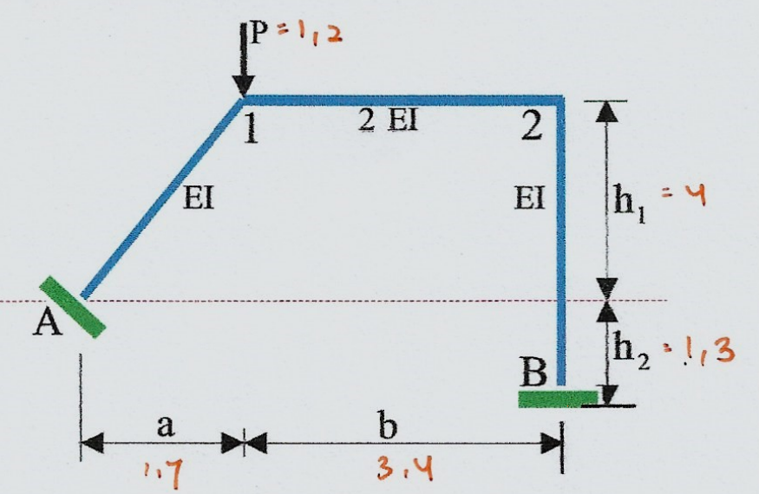
Dik
a | 1.7 | l | 5.1 | sin alfa | 0.9
b | 3.4 | pytagoras | 4.35 | cos alfa | 0.4
h1 | 4 | EI Kolom | 1
h2 | 1.3 | EI Balok | 2
H | 5.3
P | 1.2

P◦ | 1.7 | 0 |  |  | P' | -4 | -1.7 | 1 |  | P' T | -4 | 0 | 0 | 0 | 0 | 5.3
 | 0 | 0 |  |  |  | 0 | 0 | -1 |  |  | -1.7 | 0 | 0 | -3.4 | 5.3 | -5.3
 | 0 | 0 |  |  |  | 0 | 0 | 1 |  |  | 1 | -1 | 1 | -1 | 1 | -1
 | 0 | 0 |  |  |  | 0 | -3.4 | -1
 | 0 | 1 |  |  |  | 0 | 5.3 | 1
 | 0 | -1 |  |  |  | 5.3 | -5.3 | -1

Menyusun matrix bahan
M | 1.449 | -0.724 | 0 | 0 | 0 | 0
 | -0.724 | 1.449 | 0 | 0 | 0 | 0
 | 0 | 0 | 0.850 | -0.425 | 0 | 0
 | 0 | 0 | -0.425 | 0.850 | 0 | 0
 | 0 | 0 | 0 | 0 | 1.767 | -0.883
 | 0 | 0 | 0 | 0 | -0.883 | 1.767

F◦ = P' T x M x P◦

F◦ | -5.795 | 2.898 | 0 | 0 | -4.682 | 9.363 | F◦ | -9.852 | -14.045
 | -2.463 | 1.231 | 1.445 | -2.890 | 14.045 | -14.045 |  | -4.187 | 28.09
 | 2.173 | -2.173 | 1.275 | -1.275 | 2.65 | -2.65 |  | 3.694 | 5.3

F' = P'T x M P'
 | 72.806 | -64.587 | -22.738
 | -64.587 | 162.890 | 28.731
 | -22.738 | 28.731 | 12.196

F-1 | 0.034 | 0.004 | 0.055
 | 0.004 | 0.011 | -0.018
 | 0.055 | -0.018 | 0.227

MATRIX STATIS
P = P◦ - P' x F'-1 x F◦ |  |  |  |  |  |  |  |  |  |  |  | P = P◦ - P' x F'-1 x F◦
 | -0.089 | -0.053 | 0.040 |  | 1.250 | -0.019 |  |  |  |  |  | -530.8 | -2957.3 |  | 2169 | 3441
 | -0.055 | 0.018 | -0.227 |  | -0.378 | 0.080 |  |  |  |  |  | 60.4 | 5635.0 |  | -149 | -1191
 | 0.055 | -0.018 | 0.227 |  | 0.378 | -0.080 |  |  |  |  |  | 148.8 | 1191.0 |  | 149 | 1191
 | -0.068 | -0.019 | -0.165 |  | 0.142 | -0.445 |  |  |  |  |  |  |  |  | -354 | -20350
 | 0.076 | 0.040 | 0.130 |  | -0.433 | 0.739 |  |  |  |  |  |  |  |  | 469 | 31056
 | 0.106 | -0.019 | 0.160 |  | -0.378 | -1.167 |  |  |  |  |  |  |  |  | -3282 | -46730

P | 0.450 | 0.019
 | 0.378 | -0.080 |  | P t | 0.450 | 0.378 | -0.378 | -0.142 | 0.433 | 0.378
 | -0.378 | 0.080 |  |  | 0.019 | -0.080 | 0.080 | 0.445 | 0.261 | 0.167
 | -0.142 | 0.445
 | 0.433 | 0.261
 | 0.378 | 0.167

Matrix fleksibilitas
F = PT x M x P
 | 0.377 | 0.223 | -0.261 | 0.040 | 0.431 | 0.285 |  | 0.641 | 0.147
 | 0.086 | -0.130 | -0.121 | 0.344 | 0.314 | 0.065 |  | 0.147 | 0.249

Lendutan di titik 1 dan 2
D = F x Q

Q = | 1.2
 | 0

D = | 0.769
 | 0.176
 |  |  |  |  |  |  |  |  | REKAPITULASI GAYA DALAM
Gaya dalam elemen |  |  |  |  |  |  |  |  | BATANG | X/Y | Mx/My | Lx/Ly | Nx/Ny
H = Px Q | 0.539 |  | 0.539 |  | MA | -0.539 |  |  | A-1 | 0 | 0.53947692713 | -0.229 | 0.538
 | 0.454 |  | 0.454 |  | M1A | -0.454 |  |  |  | 1.7 | -0.454 | -0.229 | 0.538
 | -0.454 | M1 | -0.454 |  | M12 | -0.454 |  |  | Batang 1-2 | 0 | -0.454 | 0.286 | 0.184
 | -0.171 |  | -0.520 |  | M21 | -0.520 |  |  |  | 3.4 | 0.520 | 0.286 | 0.184
 | 0.520 | M2 | 0.520 |  | M2B | -0.520 |  |  | 2 - B | 0 | -0.453 | -0.184 | 0.286
 | 0.453 |  | 0.453 |  | MB2 | -0.453 |  |  |  | 5.3 | 0.520 | -0.184 | 0.286

Reaksi perletakan |  |  | Gaya Dalam
Batang A-1 |  |  | 0 | x | 1.7
Va | -0.584 |  | M0 | 0.53947692713 | M1.7 | -0.454
V1a | 1.784 |  | L0 | -0.229 | L1.7 | -0.229
 |  |  | N0 | 0.538 | N1.7 | 0.538

Batang 1-2 |  |  | 0 | x | 3.4
V21 | -0.286 |  | M0 | -0.454 | M3.4 | 0.520
V12 | -0.286 |  | L0 | 0.286 | L3.4 | 0.286
 |  |  | N0 | 0.184 | N3.4 | 0.184

Batang B-2 |  |  | 0 | x | 5.3
Hb2 | -0.184 |  | M0 | -0.453 | M5.3 | 0.520
H2b | -0.184 |  | L0 | -0.184 | L5.3 | -0.184
 |  |  | N0 | 0.286 | N5.3 | 0.286

